상품제안서
심플 사원증케이스 | 상품코드: S04656

 |  |  |  |  |  |  | 02-713-8555 | www.synergygift.co.kr
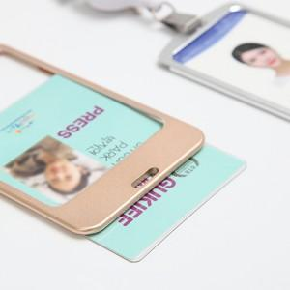 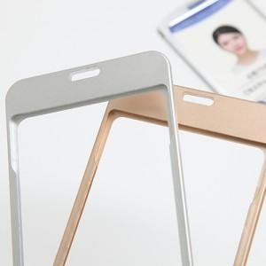

【상세/제작정보】 | <p>소 -&nbsp;케이스58*97mm 속지53*85mm</p><p>&nbsp;</p>

【인쇄/포장옵션】 | 실크, 레이저 / 비규격미포장

【공급단가】 | 수량 | 100~ | 300~ | 500~ | 1,000~ | 3,000~
*VAT별도 | 단가 | 2,700원 | 2,600원 | 2,500원 | 2,400원 | 2,340원

【상품 URL】 | https://www.synergygift.co.kr:443/src/goods_detail.php?gdno=1401

